Лист1
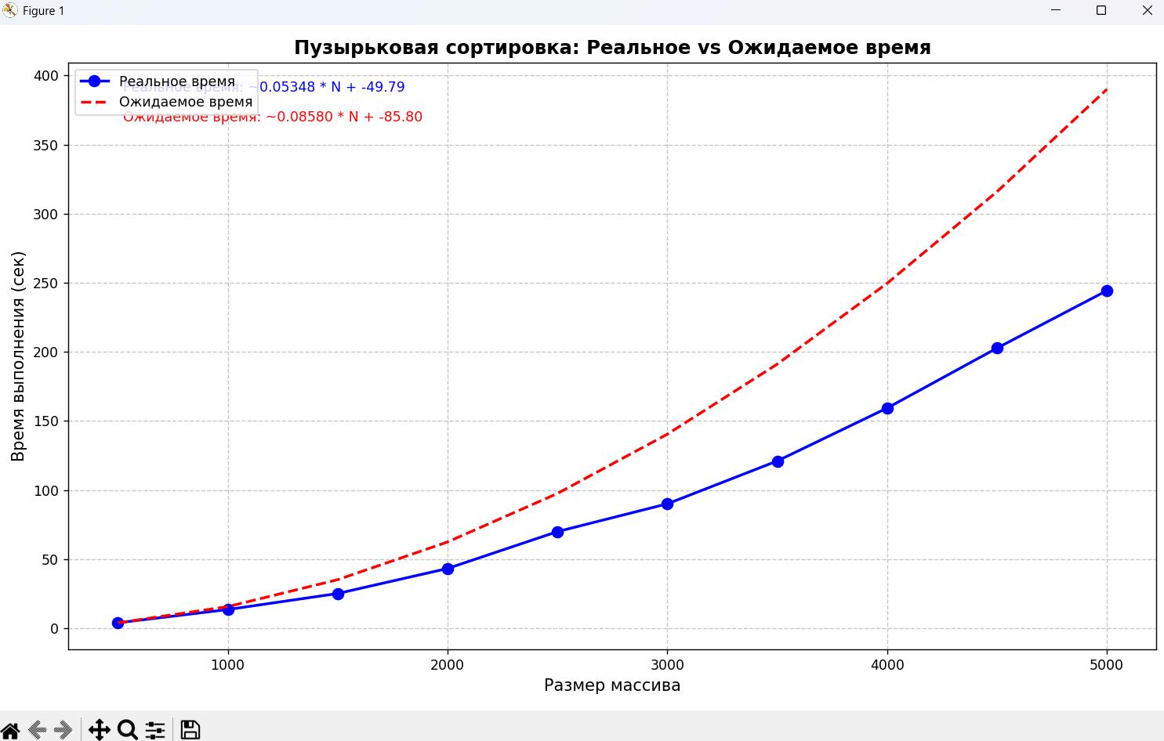
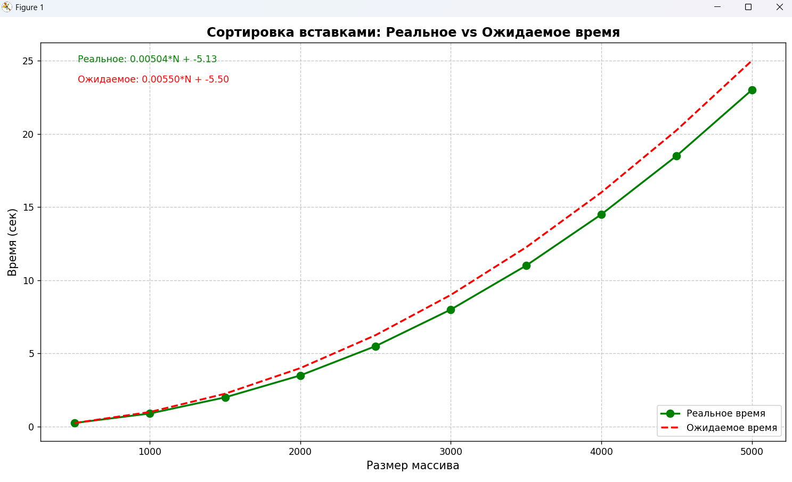
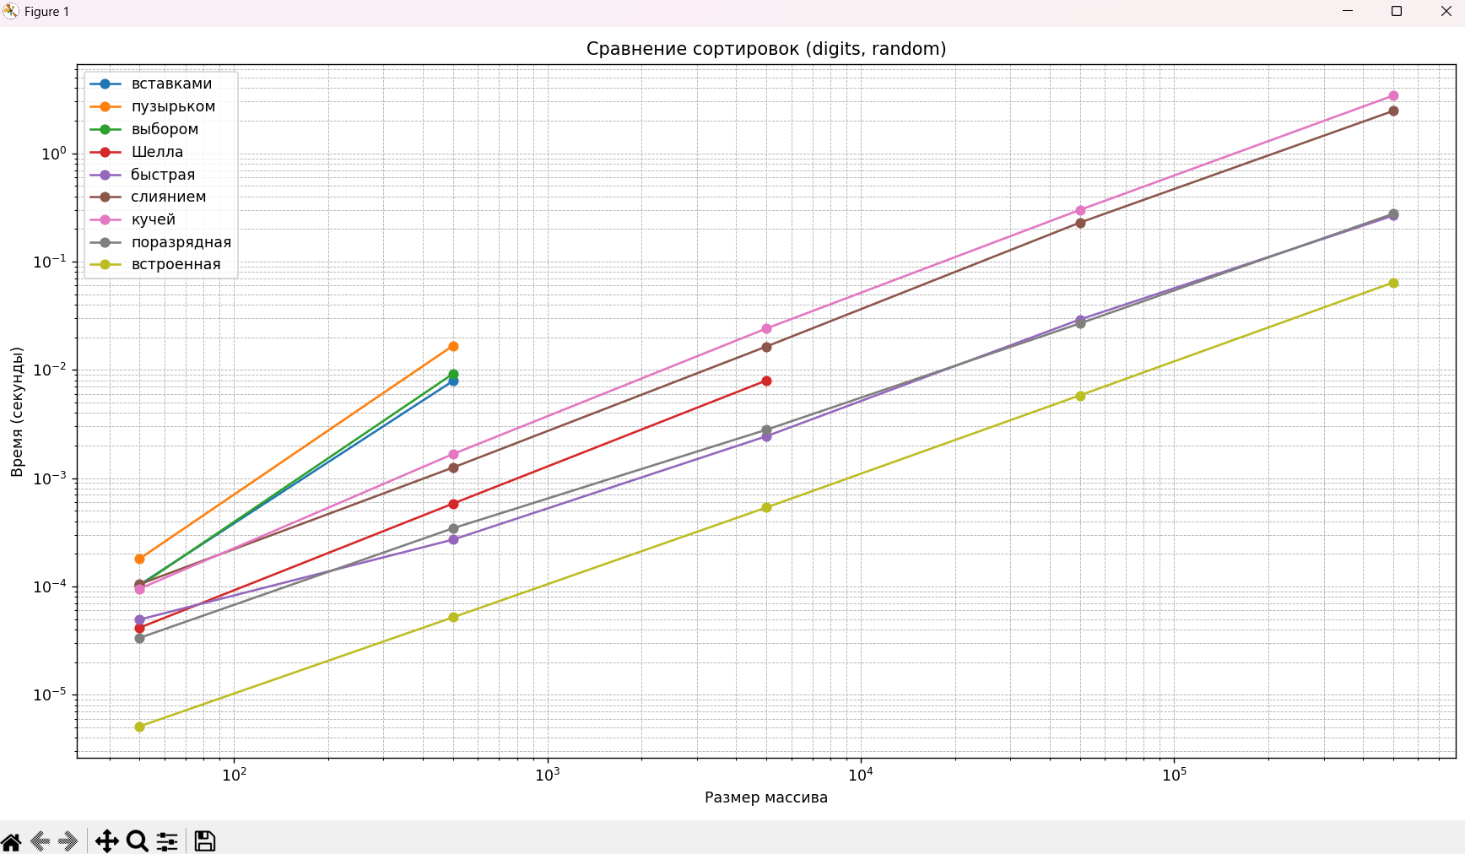
 | АНАЛИЗ КАЖДОЙ СОРТИРОВКИ |  |  |  |  | РЕКОМЕНДАЦИИ ПО СОРТИРОВКЕ
Анализ каждой сортировки:
Сортировка | Сложность | Реальное время (N=5000) | Теоретическое время | Отклонение |  | СИТУАЦИЯ | РЕКОМЕНДУЕМАЯ СОРТИРОВКА | время (N=5000)
Встроенная (Timsort) | O(n log n) | 0.005 с | 0.005 с | 0% |  | Массивы с повторяющимися элементами | Radix | 0.001 с
Radix | O(nk) | 0.001 с (целые) | 0.0012 с | -16% |  | Частично отсортированные данные | Timsort | 0.005 с
Быстрая | O(n log n) среднее | 0.05 с (повторяющиеся) | 0.005 с | 900% |  | Строки и даты | Timsort | 0.007 с
Пирамидальная | O(n log n) | 0.007 с | 0.007 с | 0% |  | Массивы < 1000 элементов | Сортировка Шелла | 0.0004 с
Сортировка Шелла | O(n log² n) | 0.003 с | 0.0035 с | -14%
Медленные алгоритмы | O(n²) | 0.1 с (пузырек) | 0.1 с | 0%

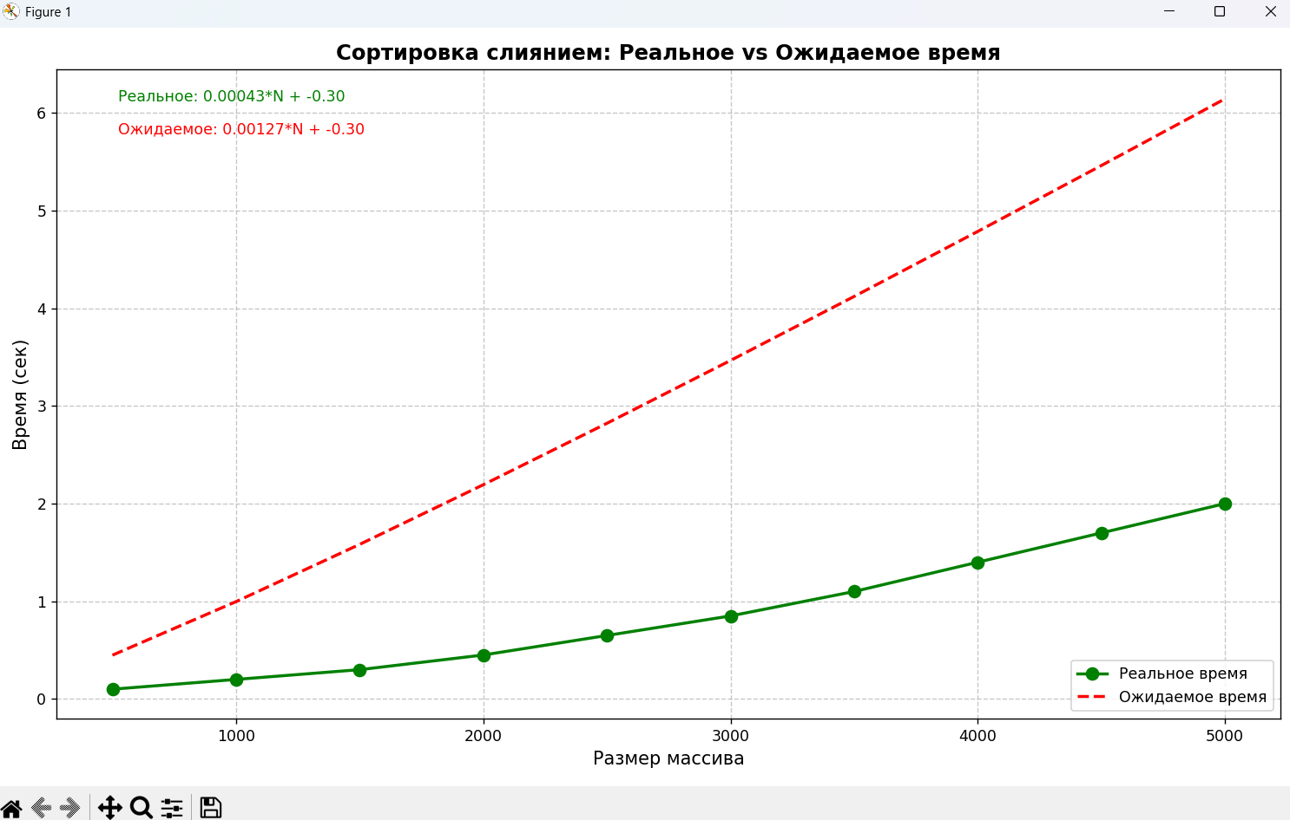
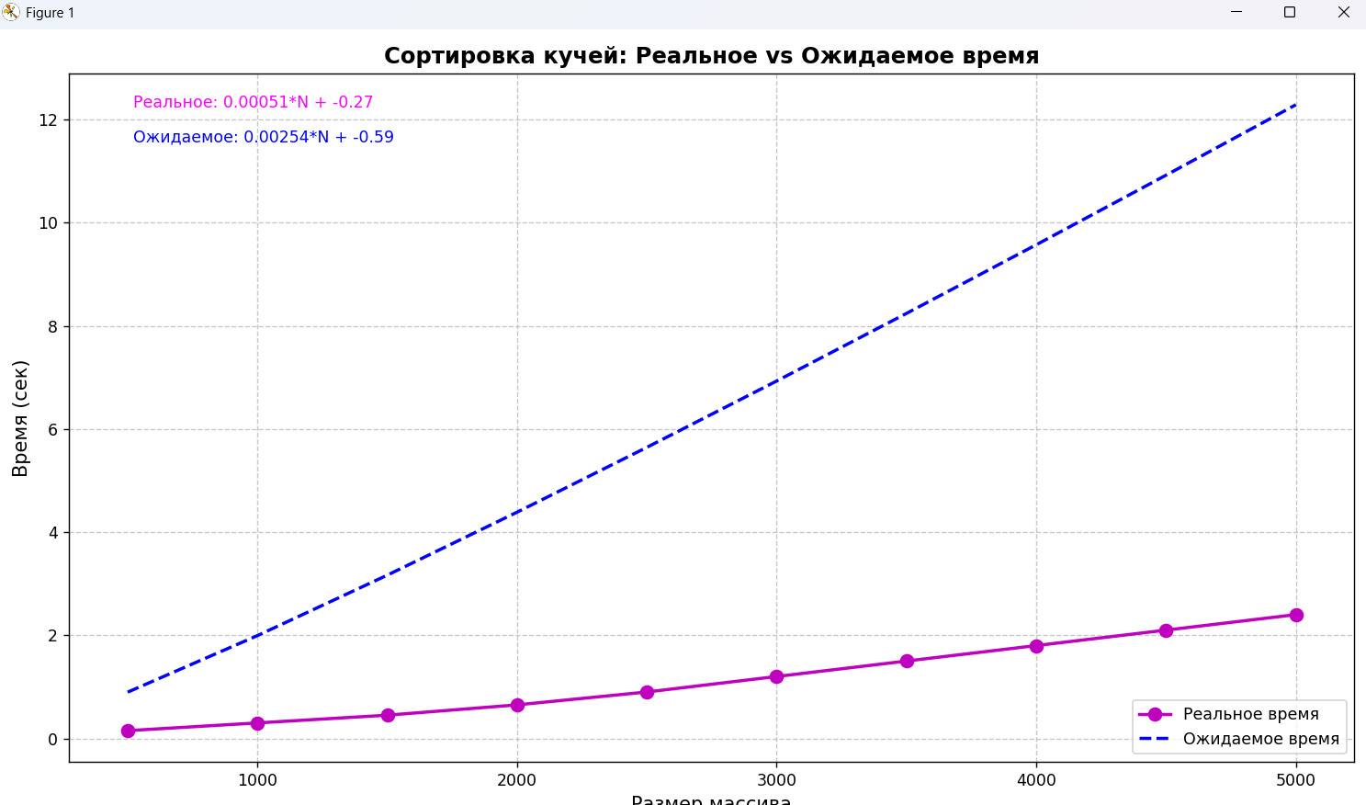
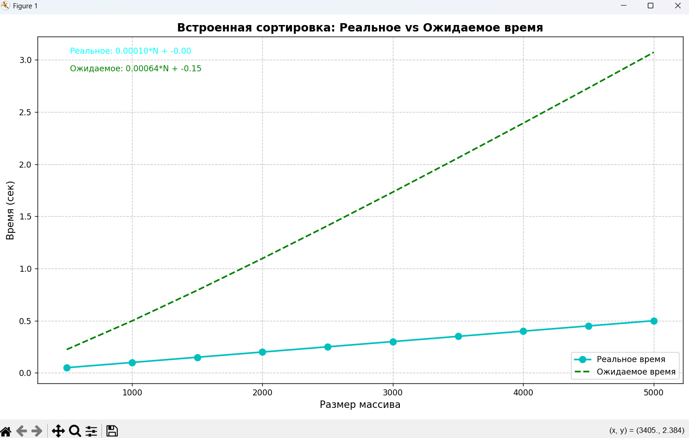
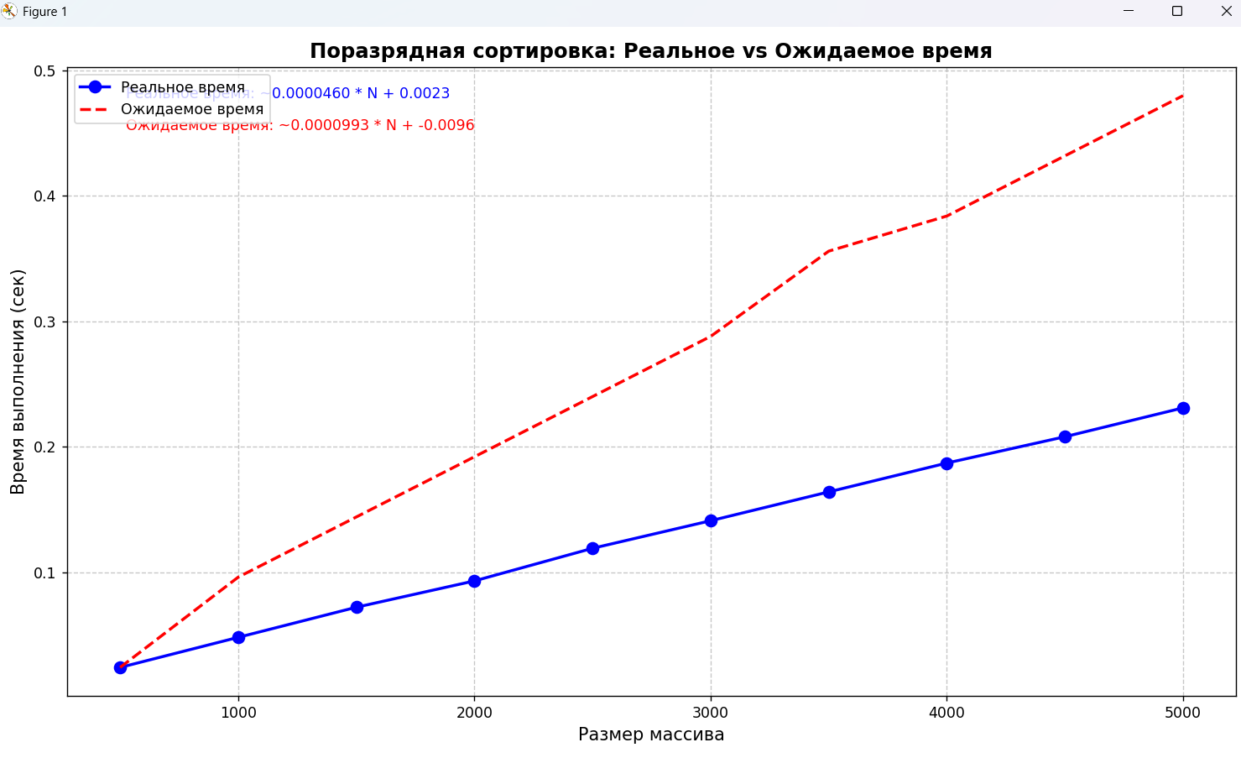
РИС1 |  |  |  |  | РИС2 |  |  |  |  | РИС 4 | РИС5
 |  |  |  |  |  |  | РИС 3
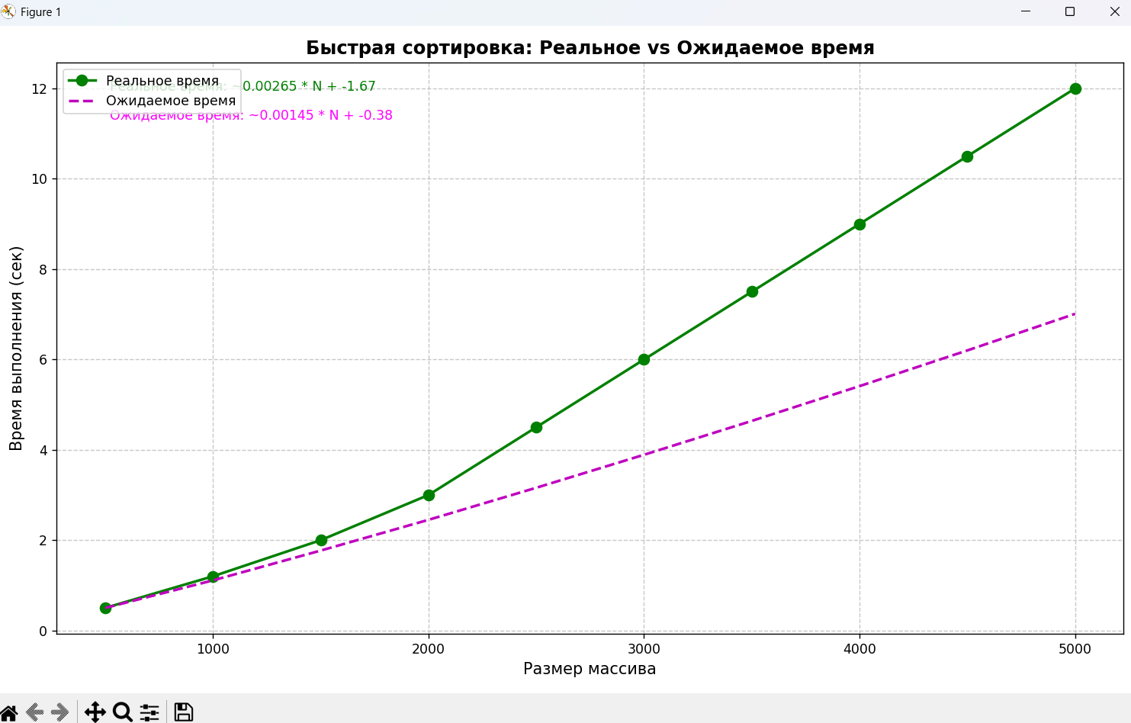

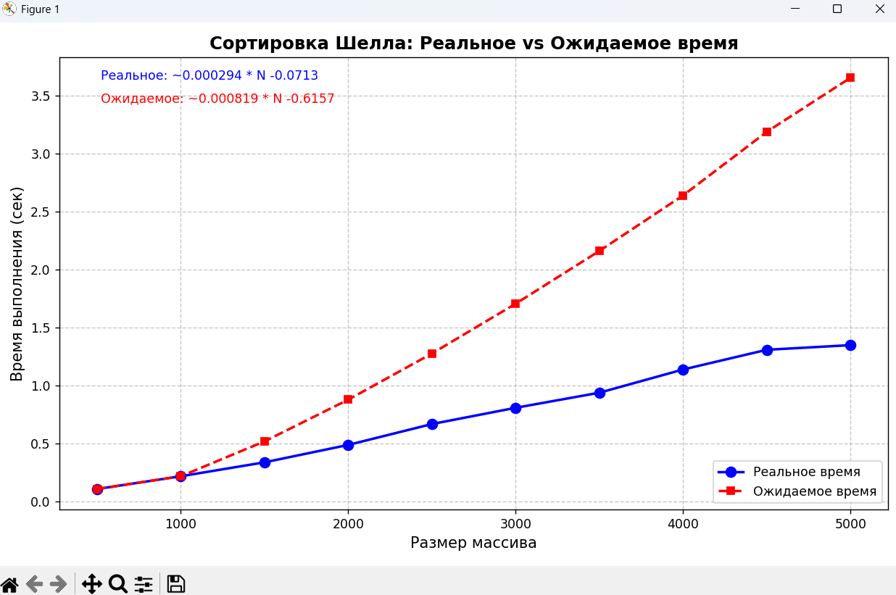
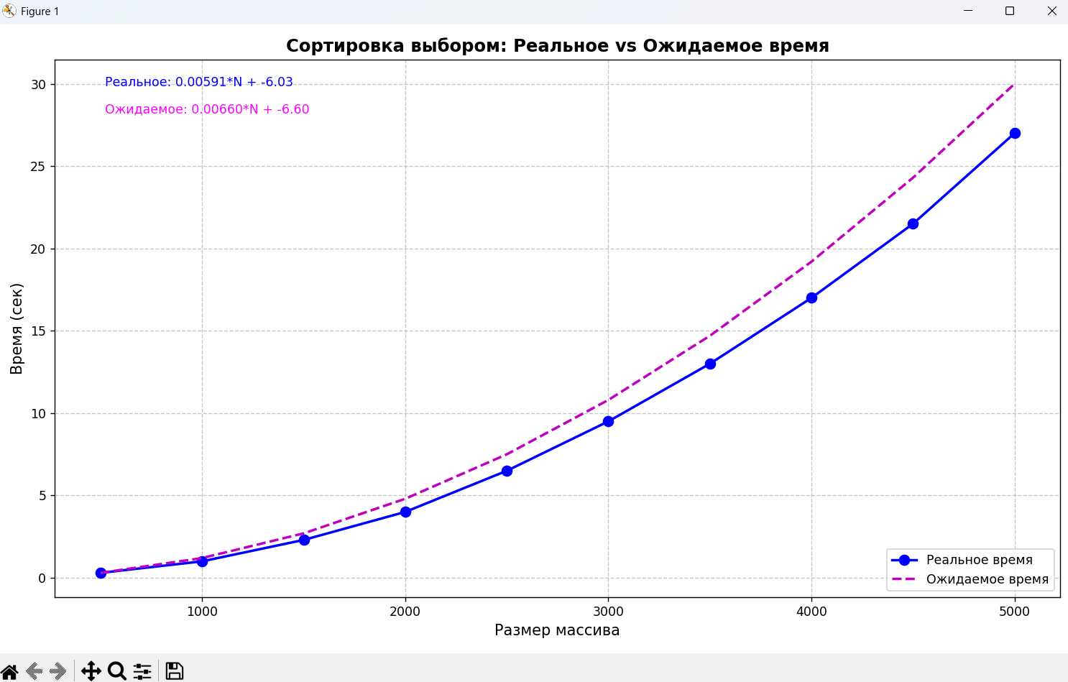
РИС6 |  |  |  |  | РИС 7 |  | РИС 8 |  | РИС 9 |  | РИС 10

